TIR Ejemplo1
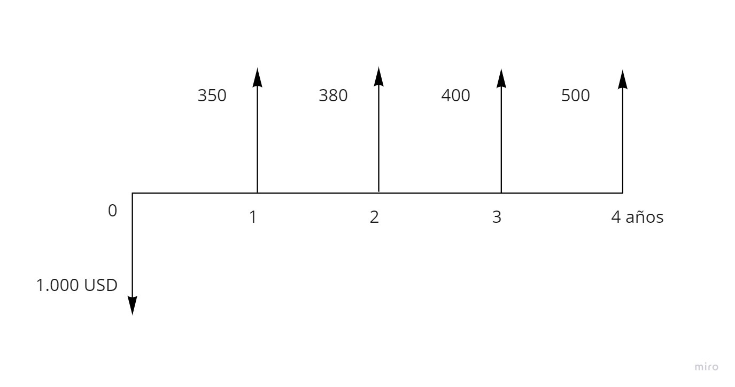
PERÍODO | VALORES
0 | -1,000
1 | 350
2 | 380
3 | 400
4 | 500

TIR | 21.39%

TIR 2
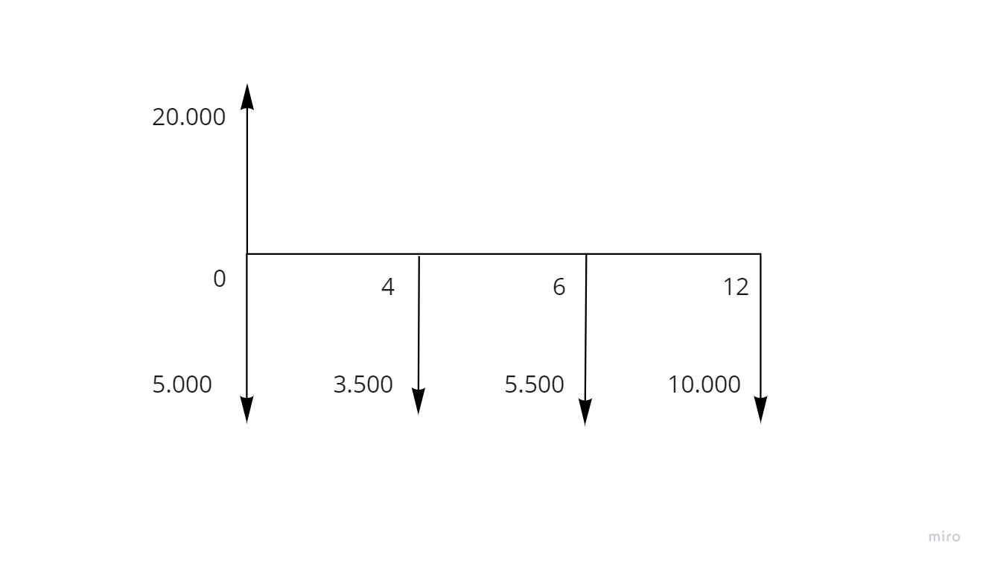
PERÍODO | VALOR
0 | 15,000
1
2
3
4 | -3,500
5
6 | -5,500
7
8
9
10
11
12 | -10,000

TIR | 10.77%

